Beschreibung
In der Konfig werden zur Vorbereitung des Wettkampfes entsprechend das Jahr (2004) und die einzelnen Wettkämpfe eingetragen. Dies Daten übertragen sich dann auf die Einzellisten und in die Urkunde.
Soll am Ende eine Gesamtliste ausgedruckt werden statt Einzellisten, so muss hier jeweils ein rotes x in die Rubrik Gesamtlistenausdruck geschrieben werden. die zwei roten xx am Ende dürfen auf keinen Fall gelöscht werden.
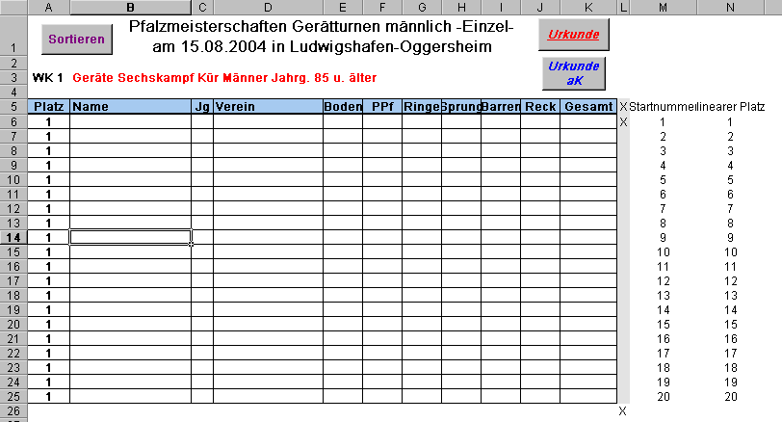
Einstellung Konfig
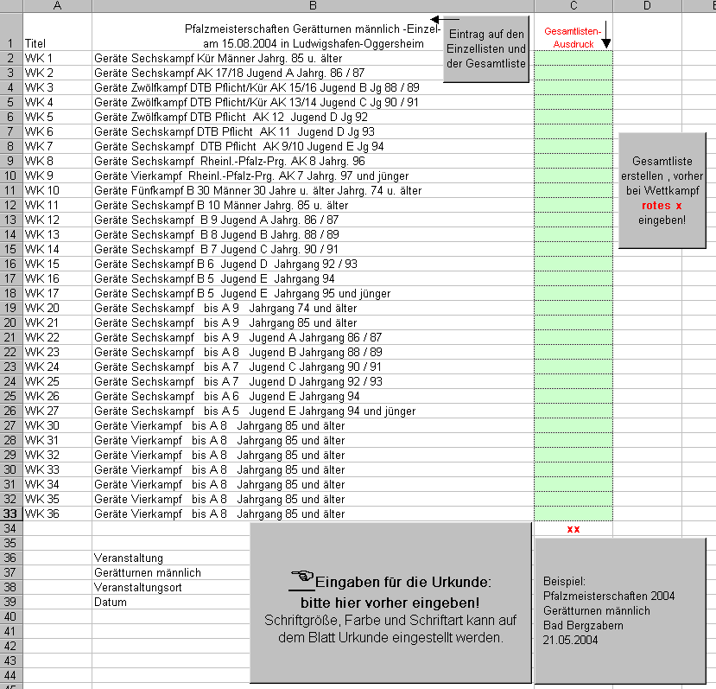
Eingabe Teilnehmer

 | Die Spalte mit dem "X" ist für den Urkundendruck vorgesehen.
 | Nur wo in dem grau hinterlegten Feld ein großes "X" steht, wird auch eine Urkunde gedruckt.
 | Das unterste "X" nicht löschen. Es wird zur Auswertung benötigt.

Der obere Rand bei "Seite einrichten" ist auf 22 cm eingestellt, damit der Druck auf jeden Fall unter dem Fix-Druck liegt. Die Zeilenhöhen können verändert werden, ebenso die Schrift und Schrift-farbe.
Urkundendruck
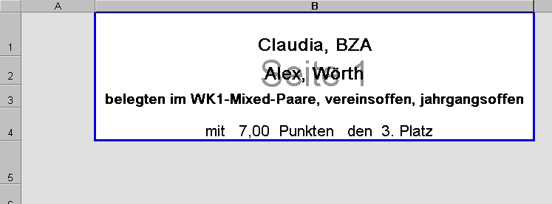
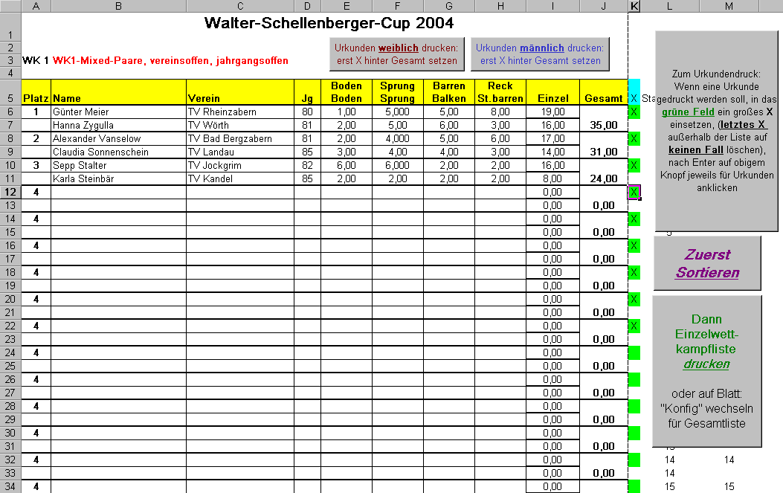

Zur Anpassung des Ausdruckes an die Urkunde kann der Rand verstellt werden.
Keine Zeilen in dem Urkundendruck einfügen bzw. löschen, da sonst das Makro die falsche Zelle anspricht.
Die Zeilenhöhen können verstellt werden.

Gesamtliste

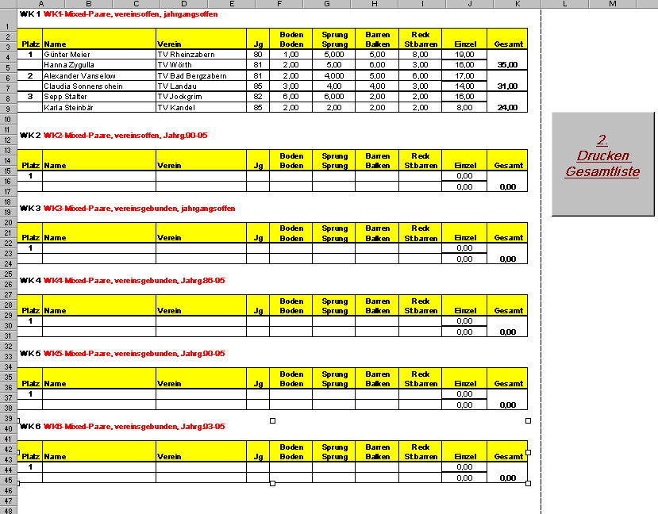

Auf der Tabelle Konfig kann mit einem kleinen "x" ausgewählt werden, welcher WK auf der Gesamtliste erscheinen soll.
Das doppelte "xx" am Ende darf nicht gelöscht werden.
Bevor eine neue Gesamtliste erstellt werden soll, müssen zuvor die Einzellisten von der Tabelle Gesamtliste gelöscht werden, sonst werden die
Einzeltabellen übereinandergelegt.

Zur Erweiterung der Starterzahl einfach auf dem Wettkampfblatt eine bestimmte Anzahl markieren allerdings unter Einschluss von SpalteL und M, mit Str+C (Copy-Befehl) , danach Cursor auf hier
Zelle A 66 setzen, Kopierte Zellen einfügen, danach Spalte L und M verändern (fortführen der Zahlen: auf L zweimal untereinander, auf M einmal, also hier 31, 32 ...... Am Ende wieder das blaue Feld mit X zufügen (sehr wichtig für Urkundendruck) in der Spalte K in der Zeile nach der Talbelle siehe Pfeil, .... fertig.
Bitte probieren
Erweiterung der Zahl der Teilnehmer

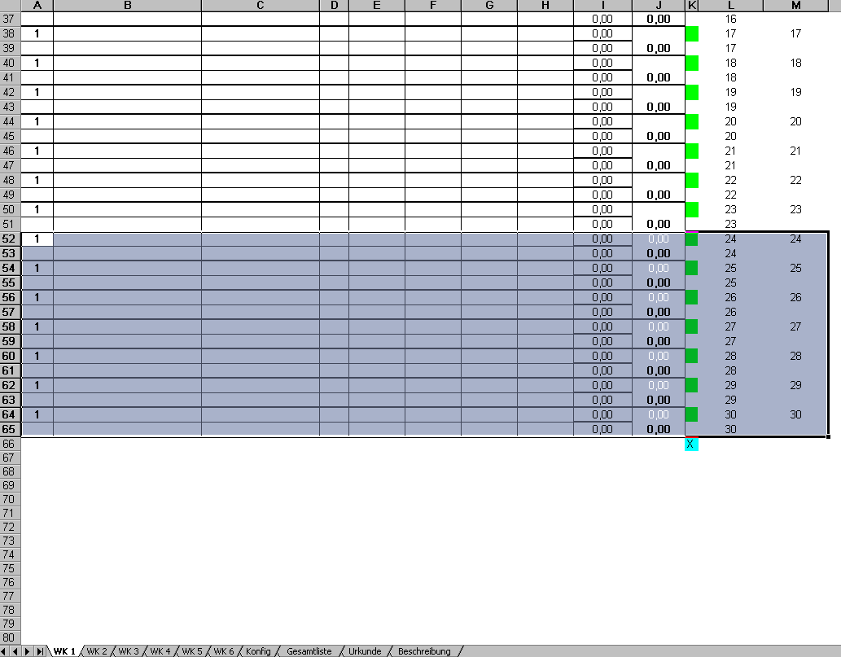

AK-Teilnehmer zuletzt eintragen. Dann auf keinen Fall mit Makro sortieren, sondern "von Hand", d.h. nur die beteiligten Mannschaften des Wettkampfes markieren und sortieren. Die a.K. Teilnehmer gegebenenfalls extra sortieren (wie oben).
Auf der Gesamtlistenansicht wird keine Sortierung mehr vorgenommen.
Wenn A.K.-Teilnehmer beteiligt sind:

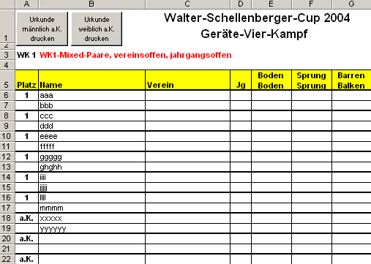

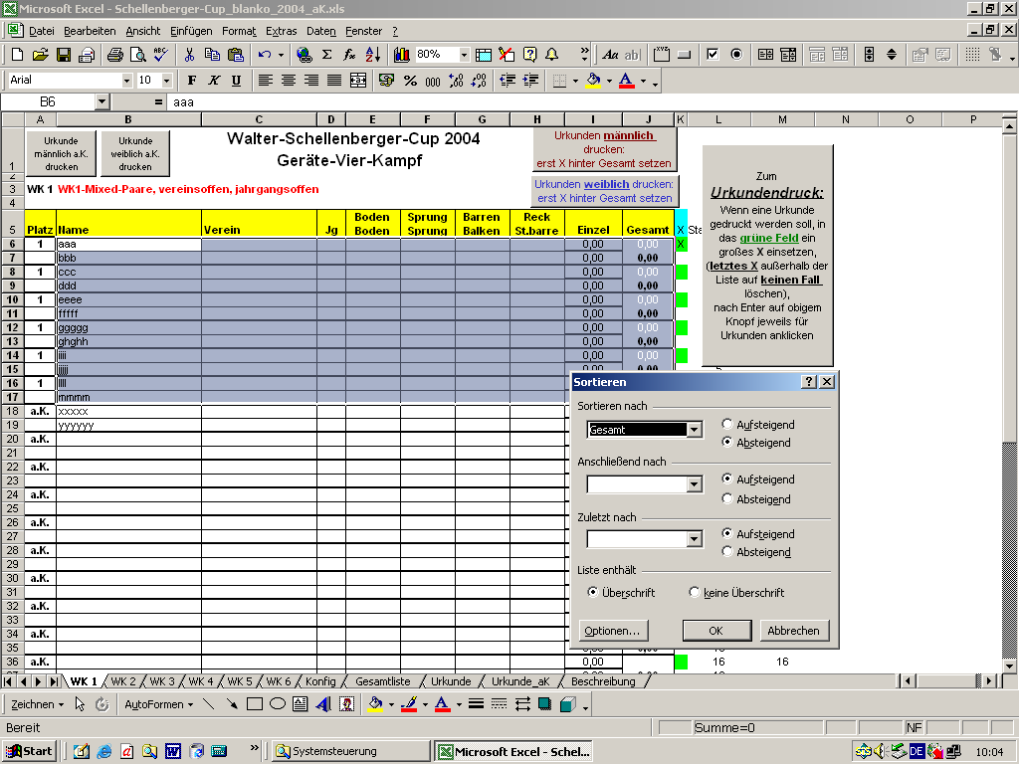

Urkunden drucken:
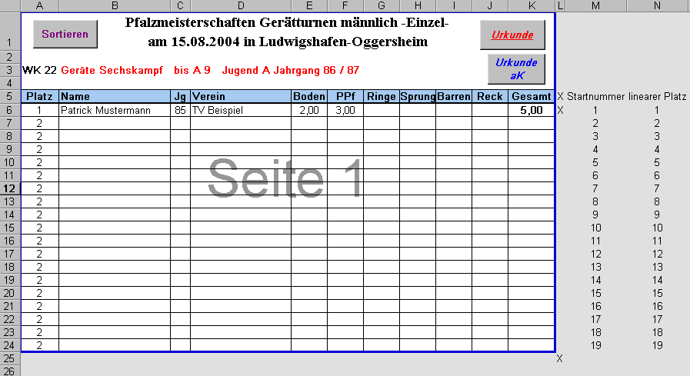
Zuerst die "Normalurkunden drucken", danach alle X löschen und nur bei den a.K.-Mannschaften ein X eintragen, mit den entsprechenden Makros oben rechts die a.K-Urkunden drucken.

